计划表
总任务 | 10
已完成 | 4
未完成 | 3
已取消 | 3
 | 完成率
 | 0.6
 | 0.4
工作计划表-带日历
Work schedule - with calendar |  |  |  |  |  |  | 今日任务数 |  | 2 |  |  |  |  |  | 完成率
 |  |  |  |  |  |  |  |  |  |  |  |  |  |  | 40%
 |  |  |  |  |  |  | 今日时间 |  | 2022-07-28
2022 |  | 年 | 7 | 月
日 | 一 | 二 | 三 | 四 | 五 | 六 | 序号 | 工作计划 |  | 开始时间 | 计划结束时间 | 负责人 | 状态 | 实际完成时间 | 完成时间数 | 备注
 |  |  |  |  | 2022-07-01 | 2022-07-02 | 1 | 制定详细营销计划 |  | 2022-07-01 | 2022-07-01 | 姓名1 | 已取消 | 2022-07-09 | 8
2022-07-03 | 2022-07-04 | 2022-07-05 | 2022-07-06 | 2022-07-07 | 2022-07-08 | 2022-07-09 | 2 | 写字楼标准汇报 |  | 2022-07-02 | 2022-07-02 | 姓名2 | 已完成 | 2022-07-05 | 3
2022-07-10 | 2022-07-11 | 2022-07-12 | 2022-07-13 | 2022-07-14 | 2022-07-15 | 2022-07-16 | 3 | 关闭结算，锁定金额 |  | 2022-07-03 | 2022-07-03 | 姓名3 | 已完成 | 2022-07-11 | 8
2022-07-17 | 2022-07-18 | 2022-07-19 | 2022-07-20 | 2022-07-21 | 2022-07-22 | 2022-07-23 | 4 | 签约明星进入直播间 |  | 2022-06-06 | 2022-07-04 | 姓名4 | 已取消 | 2022-07-19 | 43
2022-07-24 | 2022-07-25 | 2022-07-26 | 2022-07-27 | 2022-07-28 | 2022-07-29 | 2022-07-30 | 5 | 样板间资源规划汇报 |  | 2022-07-28 | 2022-07-05 | 姓名5 | 已取消 | 2022-07-31 | 3
2022-07-31 |  |  |  |  |  |  | 6 | 确定是否有库存 |  | 2022-06-08 | 2022-07-06 | 姓名6 | 未完成 | 2022-07-08 | 30
 |  |  |  |  |  |  | 7 | 输入工作计划1 |  | 2022-06-09 | 2022-07-07 | 姓名7 | 未完成 | 2022-07-09 | 30
统计区域 |  |  |  |  |  |  | 8 | 输入工作计划2 |  | 2022-07-28 | 2022-07-08 | 姓名8 | 未完成 | 2022-07-31 | 3
 |  |  |  |  |  |  | 9 | 输入工作计划3 |  | 2022-06-13 | 2022-07-09 | 姓名9 | 已完成 | 2022-07-11 | 28
总任务 |  |  | 10 | 10 |  |  | 10 | 输入工作计划4 |  | 2022-06-14 | 2022-07-10 | 姓名10 | 已完成 | 2022-07-18 | 34
已完成 |  |  | 4 | 4 |  |  |  |  |  |  |  |  |  |  | 0
未完成 |  |  | 3 | 3 |  |  |  |  |  |  |  |  |  |  | 0
已取消 |  |  | 3 | 3 |  |  |  |  |  |  |  |  |  |  | 0
完成率 |  |  | 60% | 40% |  |  |  |  |  |  |  |  |  |  | 0
 |  |  |  |  |  |  |  |  |  |  |  |  |  |  | 0
 |  |  |  |  |  |  |  |  |  |  |  |  |  |  | 0
 |  |  |  |  |  |  |  |  |  |  |  |  |  |  | 0
 |  |  |  |  |  |  |  |  |  |  |  |  |  |  | 0

说明
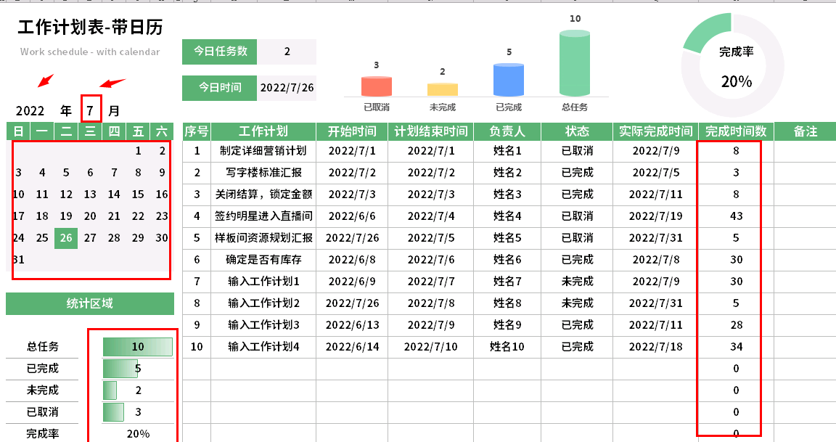
稻壳儿表格模板使用说明
（本页为说明页，用户使用模板时可删除本页内容）
01
基础操作指南
中文｜字体名称
思源黑体 CN Bold
02
字体说明
03
素材说明
图片：
模板中使用的图片来源于【网站名称】，该图片具有CC0共享协议，您可在遵循CC0共享协议的情况下使用。
素材：
模板中使用的图标来源于【网站名称】，该图标具有CC0共享协议，您可在遵循CC0共享协议的情况下使用。
· 如何撤销工作表保护？
1、选中对应工作表。
2、点击：「审阅---撤销工作表」保护。
· 如何增加行数？
1、选中最后一行，鼠标放在选中区域右下角。
2、当鼠标箭头变成黑色十字形时，点击鼠标左键下拉即可。
· 请在此处输入表格使用说明问题。
1、上方圈出来的公式自动计算，日历的地方输入年份和月份，日历自动变化，日历里面自动提醒今天的日期。
【说明】
模板中使用的字体仅限于个人学习、研究或欣赏目的使用，如需商用请您自行向版权方购买、获取商用版权。
模板中使用的字体为开源字体，请用户按照该款开源字体的开源协议要求来使用该字体。

